ANEXO TECNICO
ITEM | USO PRESUPUESTAL | PRODUCTO | DESCRIPCIÓN DEL PRODUCTO | CANTIDAD | UNIDAD
1 | 02-01-01-004-003-09 | EPFAC BÁSCULA DIGITAL DE PEDESTAL DE 300 KG | BASCULA CON PEDESTAL CAPACIDAD: 300KG / D=100G – INDICADOR LIQUIDADOR – LÍNEA ECONÓMICA – ESTRUCTURA EN ALFAJOR – CAPACIDAD: 300KG – DIVISIÓN: D=100G – PLATAFORMA DE: 40X50CM | 1 | Unidad
2 | 02-01-01-004-004-02 | EPFAC- LIJADORA EXCÉNTRICA DE 5 GEX 125-1 AE | 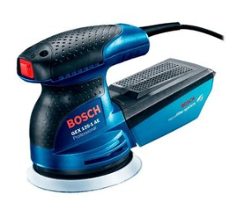 LIJADORA EXCENTRICA 5" 250W GEX 125-1AE ROTO ORBITAL | 1 | Unidad
3 | 02-01-01-004-004-02 | EPFAC- PRENSA DE BANCO 4 DE APERTURA | 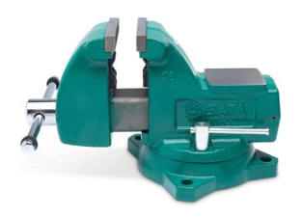 Prensa de banco 4" trabajo pesado - ST70841SC - Características: Usa material de precisión de alta calidad. Superficie con pulverización electrostática. Estructura en acero, cuadrado que le proporciona una mayor fuerza en el apriete. Mayor seguridad. Estructura especial de la tuerca y del tornillo que evita la ruptura, deformación o caída. Base con estructura especial que evita el desplazamiento después de su sujeción. | 1 | Unidad
4 | 02-01-01-004-004-02 | EPFAC- PULIDORA ELÉCTRICA 4 1/2 PULGADAS | 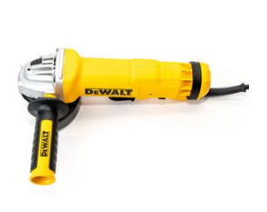 PULIDORA ELECTRICA 4.1/2" 1200W PALETA INDUSTRIAL | 1 | Unidad
5 | 02-01-01-004-004-02 | EPFAC ROTULADOR PARA CABLES DE RED | KIT DYMO INDUSTRIAL RHINO 4200, IMPRIME ETIQUETAS HASTA 19 MM DE ANCHO PARA MARCACION | 1 | Unidad
6 | 02-01-01-004-004-02 | EPFAC- SIERRA CALADORA 710 WATTS | CALADORA ELECTRICA GST 75 E 710W | 1 | Unidad
7 | 02-02-01-002-007 | EPFAC- LÍNEA DE VIDA TEMPORAL EN CUERDA DE 16 MM 50 M | 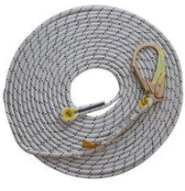 LINEA DE VIDA VERTICAL 16MMX50MT CUERDA KERNMANTLE | 1 | Unidad
8 | 02-02-01-003-002-01 | EPFAC- CINTA DE ENMASCARAR 24MM X 40 MT | CINTA ENMASCARAR PRO FERRETERA 24MM X 40 MTS TESA | 10 | Unidad
9 | 02-02-01-003-002-01 | EPFAC- CINTA DE ENMASCARAR DE 1 X 40 MTS | CINTA DE ENMASCARAR DE 1" X 40 YSD FERRETERA CAR | 10 | Unidad
10 | 02-02-01-003-002-01 | EPFAC- CINTA DE ENMASCARAR DE 3/4 X 40 MTS | CINTA DE ENMASCARAR DE 3/4" X 40 YSD FERRETERA | 10 | Unidad
11 | 02-02-01-003-003-03 | EPFAC- LUBRICANTE AEROSOL MULTIUSOS WD-40 | ACEITE LUBRICANTE PENETRANTE 13.2OZ AEROSOL ANTIOX. WD-40 | 4 | Unidad
12 | 02-02-01-003-003-03 | EPFAC- THINNER EXTRAFINO | THINNER EXTRAFINO GALON CON EMPAQUE | 2 | Galón
13 | 02-02-01-003-004-07 | EPFAC- SILICONA TRANSPARENTE | SILICONA TRANSPARENTE ANTIHONGO BYC 280ML | 9 | Unidad
14 | 02-02-01-003-004-07 | EPFAC- TEFLÓN INDUSTRIAL | CINTA TEFLON INDUSTRIAL DE ALTA DENSIDAD AGUA DE 3/4 X 15MTS | 11 | Rollo
15 | 02-02-01-003-005-01 | EPFAC- ESTUCO PLÁSTICO EXTERIORES | ESTUCO PLASTICO PINTEX CUÑETE X 5 GLN | 1 | Galón
16 | 02-02-01-003-005-01 | EPFAC- PINTURA ASFALTICA | EMULSION ASFALTICA CANECA 18KG ALTA DURABILIDAD | 1 | Caneca
17 | 02-02-01-003-005-01 | EPFAC- PINTURA EN VINILO ACRILICA. | PINTURA EN VINILO ACRILICA BLANCO TIPO 1 1501, X GALON | 4 | Galón
18 | 02-02-01-003-005-01 | EPFAC- PINTURA ESMALTE | ESMALTE SINTETICO BLANCO 11, X GALON | 1 | Galón
19 | 02-02-01-003-005-01 | EPFAC- PINTURA TRÁFICO AMARILLA | PINTURA PARA TRAFICO AMARILLO 1 GLN | 1 | Galón
20 | 02-02-01-003-005-01 | EPFAC- PINTURA TRÁFICO BLANCA | PINTURA PARA TRAFICO BLANCO 1 GLN | 1 | Galón
21 | 02-02-01-003-005-01 | EPFAC- PINTURA TRÁFICO NEGRA | PINTURA PARA TRAFICO NEGRA 1 GLN | 1 | Galón
22 | 02-02-01-003-005-01 | EPFAC- PINTURA VINILO PARA HUMEDADES | PINTURA ARQUITECTONICA VINILO TIPO 1 COLOR BLANCO CON COMPUESTO ANTIHUMEDAD PRESENTACION POR CUÑETE | 1 | Galón
23 | 02-02-01-003-005-04 | EPFAC- LIMPIADOR PVC O REMOVEDOR. | LIMPIADOR CESOL PARA PVC DE 1/4GL | 1 | Galón
24 | 02-02-01-003-005-04 | EPFAC- PEGANTE PARA MADERA | PEGANTE MADERA PRESENTACION POR GALON | 1 | Galón
25 | 02-02-01-003-005-04 | EPFAC- SOLDADURA PARA PVC | SOLDADURA CESOL PARA PVC DE 1/4GL | 1 | Galón
26 | 02-02-01-003-006-03 | EPFAC- CHAZO PLÁSTICO CON TORNILLO 1/4 X CAJA | 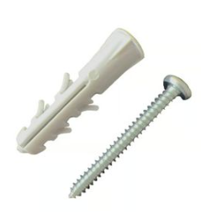 CHAZO PLASTICO 1/4" + TORNILLO LAMINA CC PH ZINC. 8X1.1/4" CAJA POR 200 UND | 5 | Caja
27 | 02-02-01-003-006-03 | EPFAC- CHAZO PLÁSTICO CON TORNILLO 3/16 X CAJA | CHAZO PLASTICO 3/16" + TORNILLO LAMINA CC COMBINADO 6x1" | 5 | Caja
28 | 02-02-01-003-006-03 | EPFAC- CHAZO PLÁSTICO CON TORNILLO 3/8 X CAJA | CHAZO PLASTICO 3/8" + TORNILLO LAMINA CC PH ZINC. 10X 1.1/4" CAJA POR 200 UND. | 5 | Caja
29 | 02-02-01-003-007-09 | EPFAC- DISCO LIJA VELCRO 5 PULGADAS GRANO 120 | DISCO LIJA VELCRO 5 X 8 HUECOS GR120 ROJO | 10 | Unidad
30 | 02-02-01-003-007-09 | EPFAC- DISCO LIJA VELCRO 5 PULGADAS GRANO 220 | DISCO DE LIJA A290 GR-220 5 X 8 HUECOS CON VELCRO | 10 | Unidad
31 | 02-02-01-003-007-09 | EPFAC- DISCO LIJA VELCRO 5 PULGADAS GRANO 80 | DISCO LIJA PREMIER RED GR-80 5 X 5 HUECOS VELCRO | 10 | Unidad
32 | 02-02-01-003-007-09 | EPFAC- LIJA DE AGUA NO. 120 | LIJA DE AGUA G-120 | 10 | Unidad
33 | 02-02-01-003-007-09 | EPFAC- LIJA DE AGUA NO. 150 | LIJA DE AGUA G-150 | 10 | Unidad
34 | 02-02-01-003-008-09 | EPFAC- BROCHA PROFESIONAL CERDA MONA DE 2 | BROCHA CERDA MONA DE 2" PROFESIONAL AZUL | 5 | Unidad
35 | 02-02-01-003-008-09 | EPFAC- BROCHA PROFESIONAL CERDA MONA DE 4 | BROCHA CERDA MONA DE 4" PROFESIONAL AZUL CAR | 5 | Unidad
36 | 02-02-01-003-008-09 | EPFAC- CEPILLOS ALAMBRE | GRATA CEPILLO ACERO INOXIDABLE 4 x 48 MANGO MADERA | 1 | Unidad
37 | 02-02-01-003-008-09 | EPFAC- RODILLO DE FELPA | RODILLO FELPA DE 9 PROFESIONAL | 5 | Unidad
38 | 02-02-01-004-002 | EPFAC- CORTA VIDRIO | CORTAVIDRIO MANUAL DE 5-1/8 - 132MM | 2 | Unidad
39 | 02-02-01-004-002 | EPFAC- DISCO ABRASIVO DE CORTE DE PULIDORA PARA METAL DE 4 | DISCO CORTE METAL 4.1/2" X 1MM STANDARD LPP. | 10 | Unidad
40 | 02-02-01-004-002 | EPFAC- DISCO DE CORTE PARA LOSA | DISCO DIAMANTADO DE 7" SEGMENTADO MULTIPROPOSITO | 4 | Unidad
41 | 02-02-01-004-002 | EPFAC- DISCO DE DIAMANTE DE CORTE PARA METAL | DISCO DIAMANTADO CORTE METAL 4.1/2" | 4 | Unidad
42 | 02-02-01-004-002 | EPFAC- DISCO DIAMANTADO CONTINUO DE 4 1/2 PARA PULIDORA DE 4 | 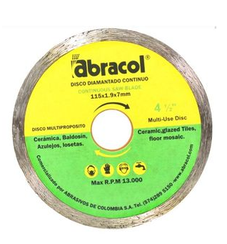 DISCO DIAMANTADO 4.1/2" CONTINUO | 4 | Unidad
43 | 02-02-01-004-002 | EPFAC- HOJA DE SEGUETA DE 12 | 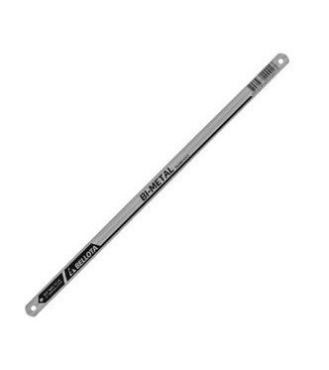 SEGUETA P/LAMINA NICHOLSON BI-METAL 12"X24 DIENTES | 5 | Unidad
44 | 02-02-01-004-002 | EPFAC- JUEGO DE LLAVES BRISTOL | • Estilo libro. • Atractivo estuche plástico. • Puntas con bisel para acople rápido. • Fabricadas en acero Cromo Vanadio. • Soporte de plástico con las llaves ordenadas por medida | 1 | Unidad
45 | 02-02-01-004-002 | EPFAC- JUEGO DESTORNILLADORES | JUEGO DESTORNILLADORES 20PZS | 1 | Unidad
46 | 02-02-01-004-002 | EPFAC- KIT DE BROCAS | BROCAS AR DE 1/16" A 1/2"JUEGO 29PZS ACERO. WERK | 1 | Unidad
47 | 02-02-01-004-002 | EPFAC- PUNTERO O CINCEL | 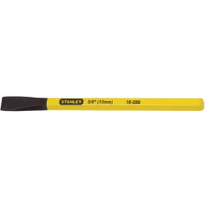 CINCEL PLANO HEXAGONAL DE 1/2" X 6" | 1 | Unidad
48 | 02-02-01-004-002 | EPFAC- PUNTILLA ACERADA CON CABEZA DE 1 1/2 x CAJA | PUNTILLA CON CABEZA DE 1.1/2 | 1 | Caja
49 | 02-02-01-004-002 | EPFAC- REMACHE 3/16 X 1 | REMACHE POP (6-13) 3/16 x 1 | 150 | Unidad
50 | 02-02-01-004-002 | EPFAC- SET PUNTAS DESTORNILLADOR MAGNETICAS | PUNTAS SURTIDAS PARA DESTORNILLADOR JUEGO DE 100PZ | 1 | Unidad
51 | 02-02-01-004-004-02 | EPFAC- PISTOLA DE CALEFATEO | PISTOLA PARA APLICAR SILICONA INDUSTR DE CALAFATEO | 1 | Unidad
52 | 02-02-01-004-006-02 | EPFAC- CABLE DÚPLEX CALIBRE 2X12 | 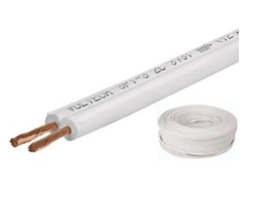 CABLE DUPLEX #12 DE BLANCO X METRO | 200 | Metro
53 | 02-02-01-004-006-02 | EPFAC- CLAVIJA DE CAUCHO CON POLO A TIERRA | CLAVIJA AEREA EN PVC POLO TIERRA AMARILLA 15A | 10 | Unidad
54 | 02-02-01-004-006-05 | EPFAC- PANEL LED REDONDO 18W LUZ BLANCA FRÍA 1080 LÚMENES INCRUSTAR | PANEL LED REDONDO DE INCRUSTAR 18W 8 6500K | 20 | Unidad
55 | 02-02-01-004-006-05 | EPFAC- PANEL LED REDONDO DE SOBREPONER 1300 LUMENES 18 W LUZ DÍA | PANEL LED REDONDO/SOBREPONER 18W 6500K | 20 | Unidad
56 | 02-02-01-004-006-05 | EPFAC- TUBO LED 18W 120CM | 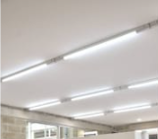 TUBO LED 18W VIDRIO LUZ BLANCA TUBOS LED DE ALTA EFICIENCIA LUMÍNICA Y ENERGÉTICA DISEÑADOS PARA CUALQUIER TIPO DE APLICACIÓN HOGAR, COMERCIAL, INDUSTRIAL, ETC | 5 | Unidad
57 | 02-02-01-004-006-05 | EPFAC- TUBO LED DE 9W | 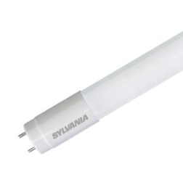 TUBO LED DE 9W T8 6500K VIDRIO 100- 240V | 15 | Unidad
58 | 02-02-01-004-008-02 | EPFAC- CINTA O DECÁMETRO | DECAMETRO DE 30MT EN FIBRA DE VIDRIO | 1 | Unidad
59 | 02-02-01-004-008-02 | EPFAC- DETECTOR VOLTAJE | DETECTOR DE VOLTAJE RANGO 90-1000V TIPO LAPIZ LAAM | 1 | Unidad
60 | 02-02-01-004-008-02 | EPFAC- FLEXÓMETRO 8 METROS | CINTA MÉTRICA GLOBAL PLUS 8M/26 •CINTA RECUBIERTA CON NYLON. •COMODA Y RESISTENTE A IMPACTOS .•CINTA MÉTRICA CON BOTÓN DE TRANCA. •CAJA ABS DE ALTO IMPACTO CON CUBIERTA DE GOMA •GANCHO CERO ABSOLUTO PERMITE MAYOR PRECISIÓN. •RESORTE TRATADO A CALOR PARA UNA VIDA ÚTIL MAYOR. | 1 | Unidad

